Аркуш1
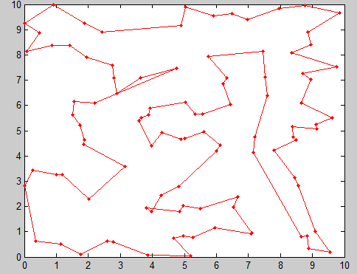
Номер тесту | Кількість міст | Відстань між містами | Кінцева ітерація | Розмір популяції | Cкріншот
1 | 100 | 84.97 | 9233 | 50

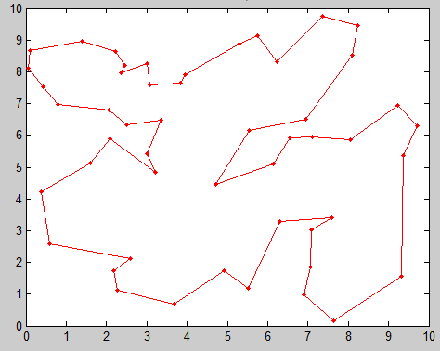
2 | 50 | 57.75 | 2796 | 100

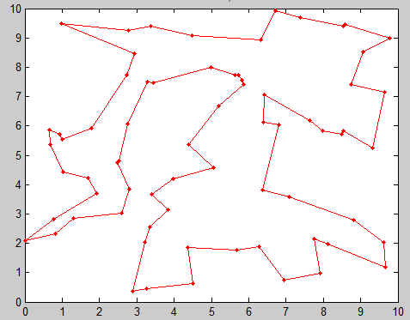
3 | 70 | 67.48 | 9962 | 150

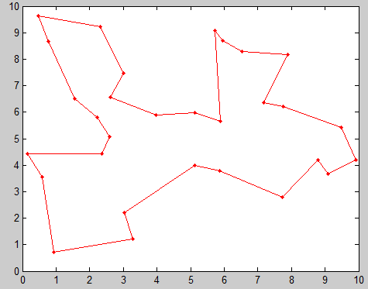
4 | 30 | 40.36 | 7109 | 40

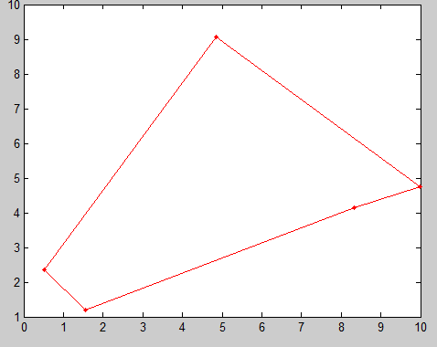
5 | 5 | 25.44 | 1 | 70

